Présentation projet
Rappel du contexte et des flux concernés par le pilote :
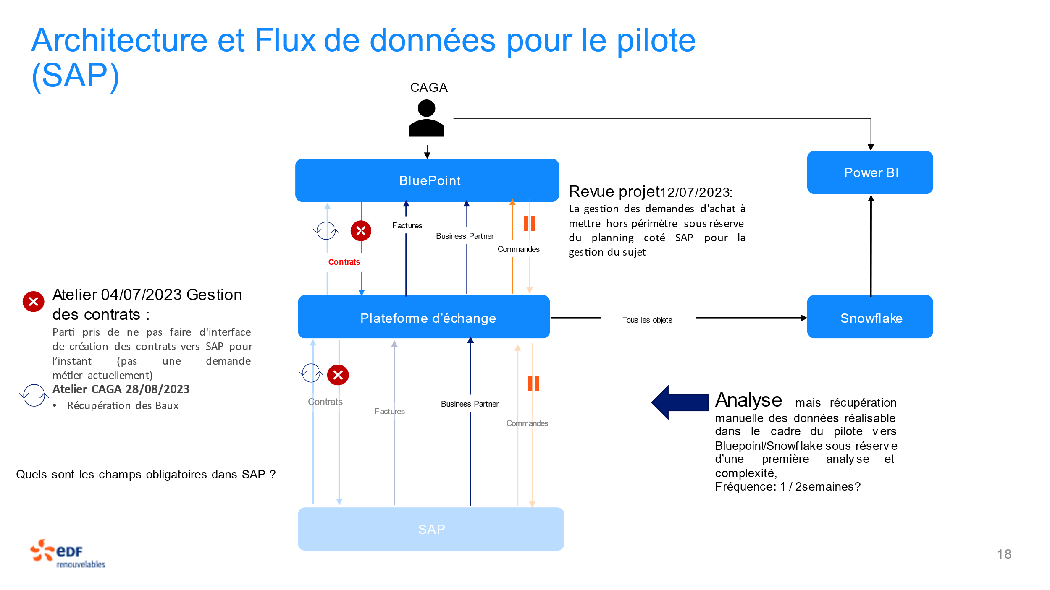

Spécifications fonctionnelles
Interface | Sens du flux | Fréquence de Mise à jour souhaité (dans le cadre du pilote) | Description du besoin métier
Interface baux (contrats) | SAP > Bluepoint | Mensuel | Pour chaque centrale, les Chargés d'Affaire Gestion d'Actif, souhaitent accéder à la liste des baux et des propriétaires des baux signés. L'objectif pour le métier est de consolider la liste de tous les contrats rattachés à chaque centrale, de pouvoir rattacher des évènements de la vie du parc aux baux concernés, de suivre les relations avec propriétaires et historiser ces relations, ainsi que de contacter les propriétaires en cas d'urgence. Aujourd'hui, la GA est obligé de demander à la facturation les informations sur les propriétaires des parcs (au cas par cas)
Interface Factures | SAP > Bluepoint | Hebdomadaire | Pour chaque centrale, les Chargés d'Affaire Gestion d'Actif, souhaitent avoir une vue consolidé des factures liées à chaque contrat. L'objectif est de suivre les factures liés aux évènements de la vie d'une centrale, de pouvoir répondre rapidement aux fournisseurs sur l'état des factures.
Interface Business Partner | SAP > Bluepoint | Hebdomadaire | Pour chaque centrale, les Chargés d'Affaire Gestion d'Actif, souhaitent avoir la liste et les informations de contact des : - fournisseurs d'un contrat - clients d'un contrat - parties prenantes du Parc (habitants, mairies, ...) L'objectif est de facilement pouvoir contacter les contacts en cas d'urgences, de suivre toutes les interractions et d'historiser les relations.

Glossaire :

Objet Bluepoint | Objet SAP | Retour Cédric
Companies | Business partner | Non -> c'est l'objet Société
Contracts | Contrat achat
Contracts | Contrat vente
Contracts | Baux
Outgoing invoice | Facture
Incoming invoice | Facture
Incoming invoice | Commande | Non -> Une commande n'est pas une facture
Line item | Poste

Liste codes et types contrats
Baux
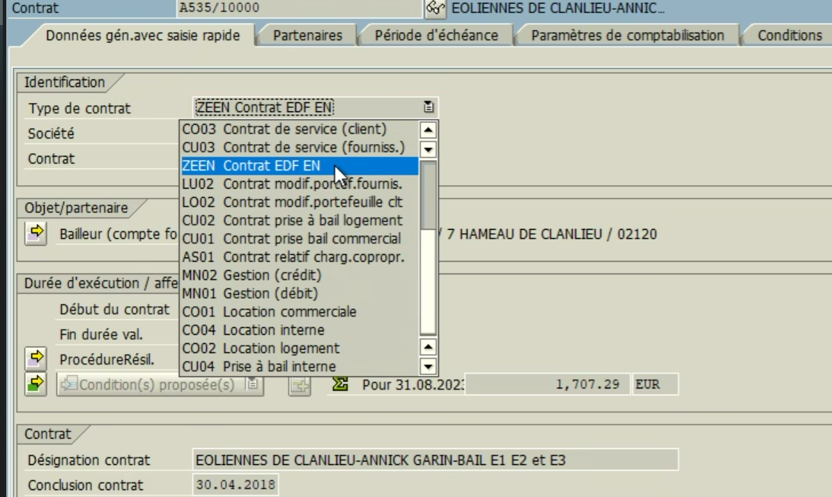

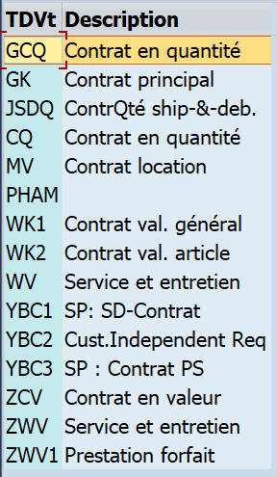
Vente électricité
ZCV | SB : Plusieurs types de contrats de vente dans SAP - ZCW utilisé pour la vente d'électricté - ZWV utilisé pour la vente de prestations GA - ZWV1 utilisé pour la vente de prestations O&M

Contrat GTAC
Pas rentré dans SAP

Contrat achat (O&M, etc.)
Pas rentré dans SAP
 | SB : Trois types de contrats d'achat dans SAP (ZCQ uniquement EDF EN Dev) - WK utilisé pour les achats de biens (pièces) et de services (assurance, forfait prestations, etc.) A reboucler avec les autres outils d'achat ?

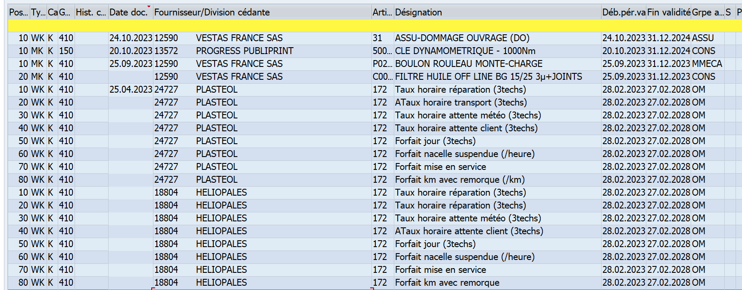

Ancien contrat GA
ZWV

